D.F.Producción
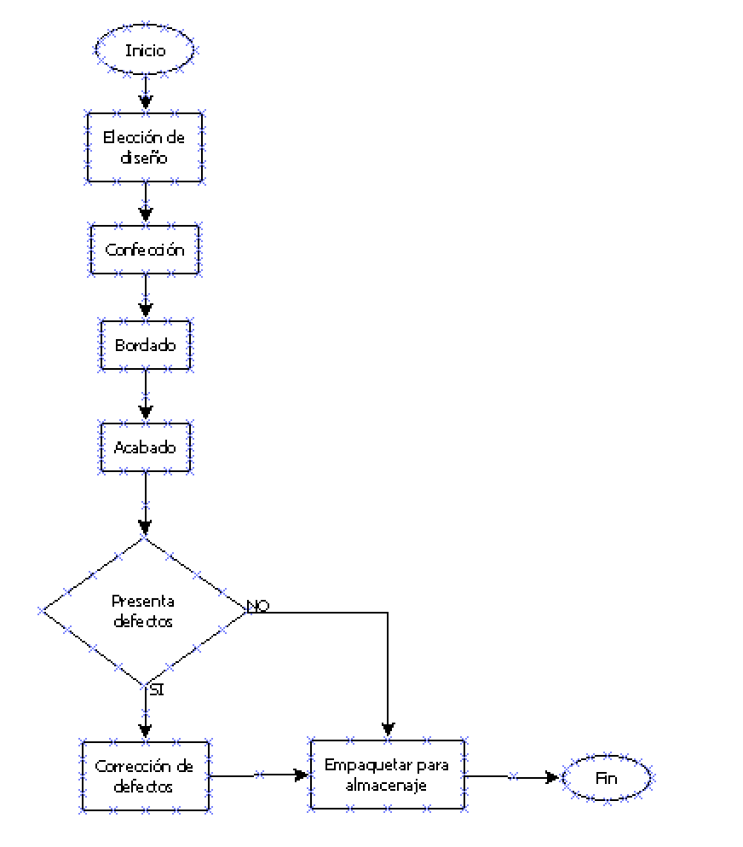

D.F.Almacenamiento
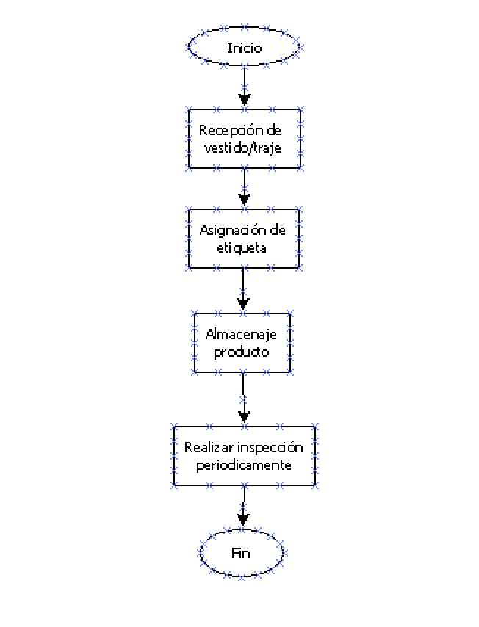

D.F.Ventas
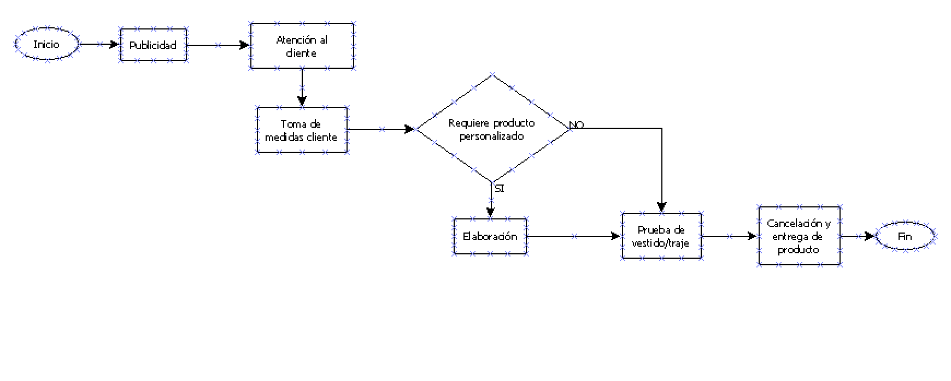

D.F.RRHH
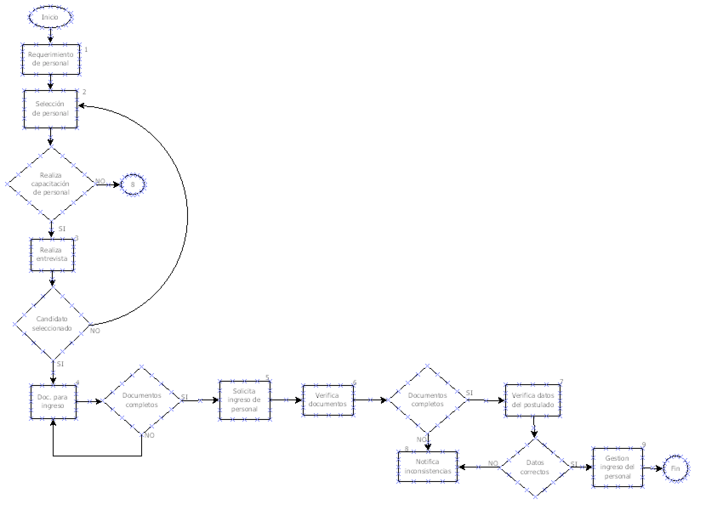

D.F.Gest.Financiera
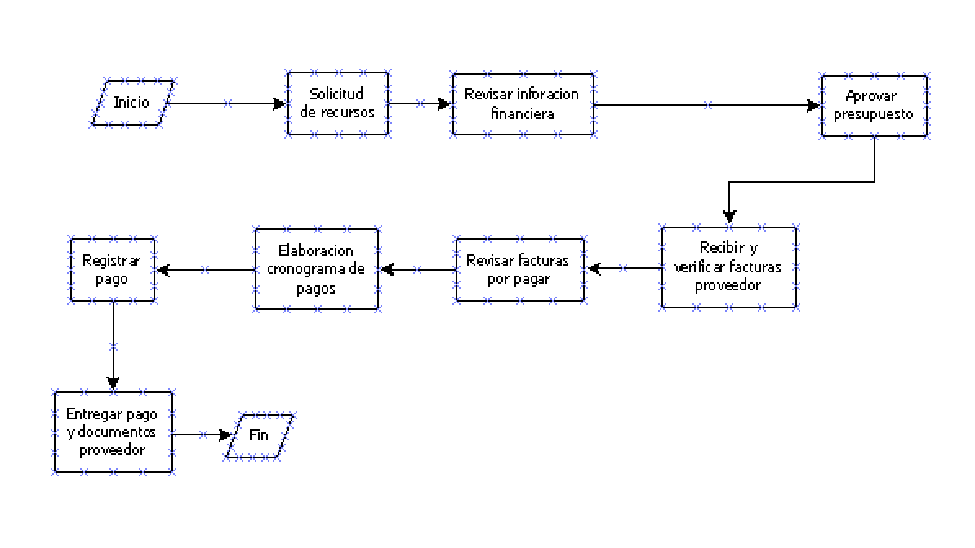

D.F.Gest.Calidad
Procesos Gestion de Calidad.
Satisfaccion
RRHH
Materia prima
Ventas
Produccion
Documentacion control de calidad
Mejora de procesos
Calidad procesos La Linda Novia

D.F.Gest.Administrativa
Gestion administrativa
Determinacion final
Soporte de procesos
Documentacion
Asamblea
Transferencia de recursos
Procesos de mejora

D.FMarketing
